Sayfa1
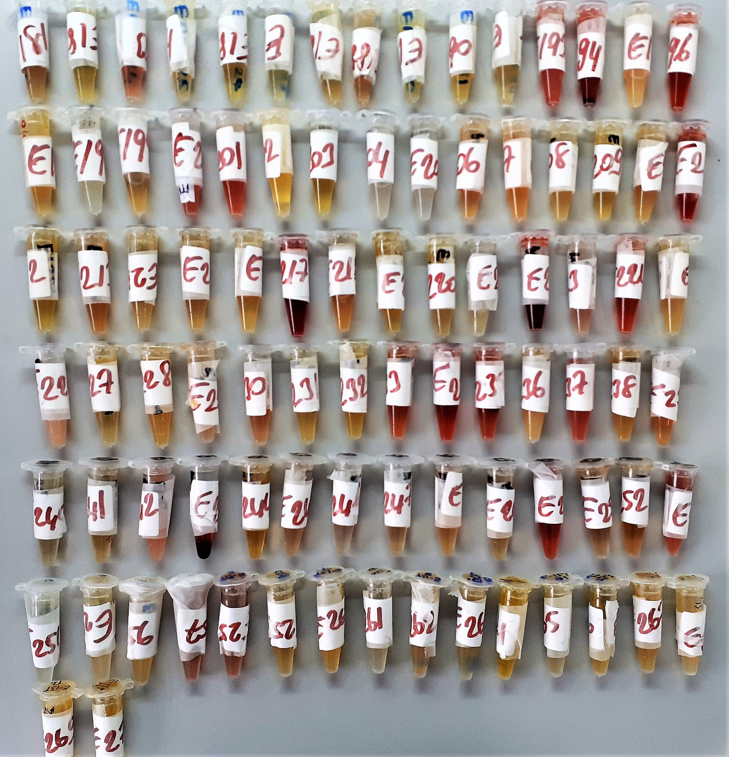
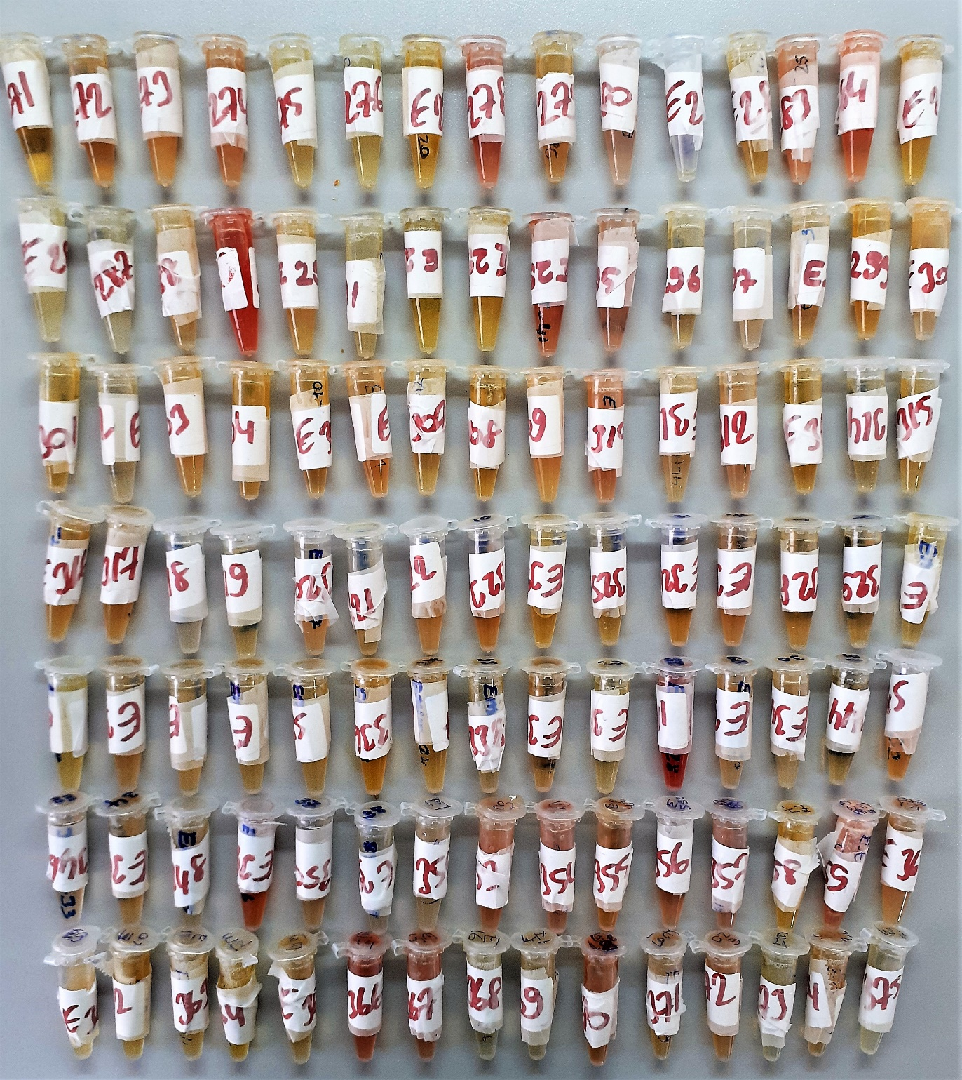
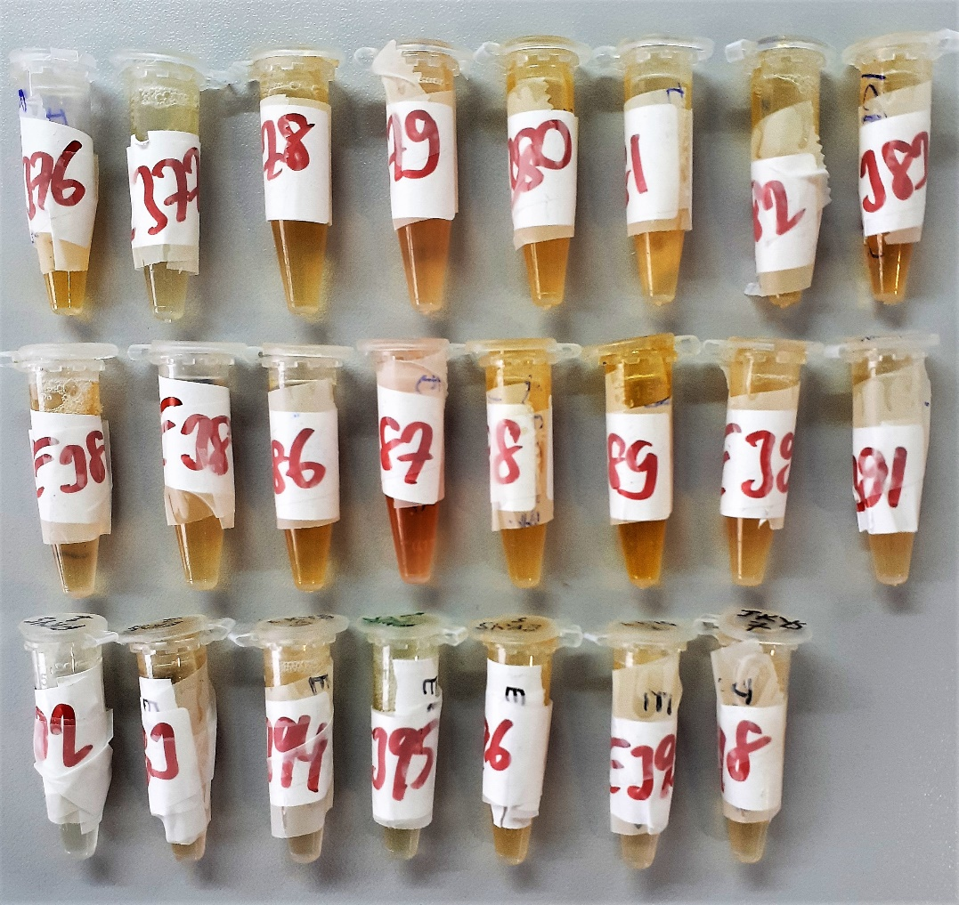
Numune Adı | Kurşun | Civa | Kadmiyum
Referans aralıkları | 1-200ug/L | 0.03-100ug/L | 0.07-100 ug/L
Yöntem | ICP-MS | ICP-MS | ICP-MS
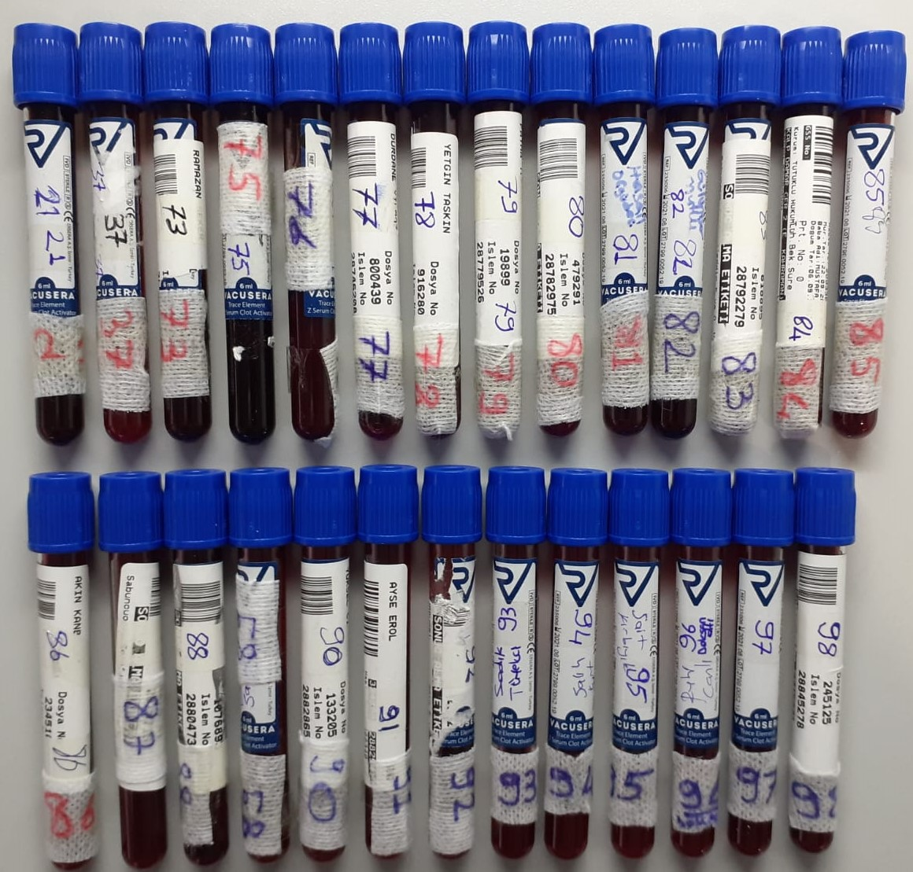
Numune-21 | 1.2 | 0.13 | 0.517
Numune-37 | 1,20 | 0.03 | 0.688
Numune-73 | <1 | 0,19 | 0,159
Numune-75 | 1.03 | 0.05 | 0.973
Numune-76 | <1 | 0,05 | 0,440
Numune-77 | <1 | 0,06 | 0,142
Numune-78 | 2,40 | 0,16 | 0,249
Numune-79 | <1 | 0,05 | 0,168
Numune-80 | <1 | 0,04 | 0,108
Numune-81 | <1 | 0,03 | 0,119
Numune-82 | <1 | 0,04 | 0,178
Numune-83 | <1 | 0,18 | 0,248
Numune-84 | 1,32 | 0,51 | 0,702
Numune-85 | <1 | 0,15 | 0,121
Numune-86 | 1,32 | 0,06 | 0,537
Numune-87 | <1 | 0,21 | 0,146
Numune-88 | <1 | 0,05 | 0,295
Numune-89 | <1 | 0,04 | 0,109
Numune-90 | <1 | 0,25 | 0,141
Numune-91 | <1 | 0,03 | 0,210
Numune-92 | <1 | 0,03 | 0,192
Numune-93 | 5,06 | 0,10 | 1,324
Numune-94 | <1 | 0,02 | 0,200
Numune-95 | <1 | 0,14 | 0,257
Numune-96 | <1 | 0,08 | 0,547
Numune-97 | <1 | 0,25 | 0,109
Numune-98 | 1,01 | 0,04 | 0,195

